Sheet1
Scene No. | 0
Quest Title | 老板的酒
Quest Log | 向萨娜要酒
Map No. | 46
 | 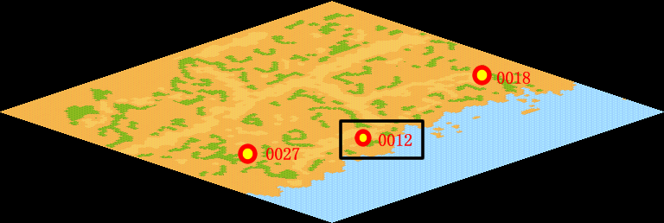
NPC No. | 12
Condition | lv>0
Dialog | 好久没喝酒啦，你帮我去萨娜那里要些葡萄酒吧。葡萄酒可是好东西啊，它含有氨基酸、蛋白质、维生素等有多种营养成份，可以降低胆固醇，还能促进新陈代谢。
Select | 1：接受，2：不接受
Result | 1 : Scene 0001, 2 : 关闭对话框

ScriptFile | Qlog-0129-000.scr
 | Q0012-0129-000.scr

